关系图
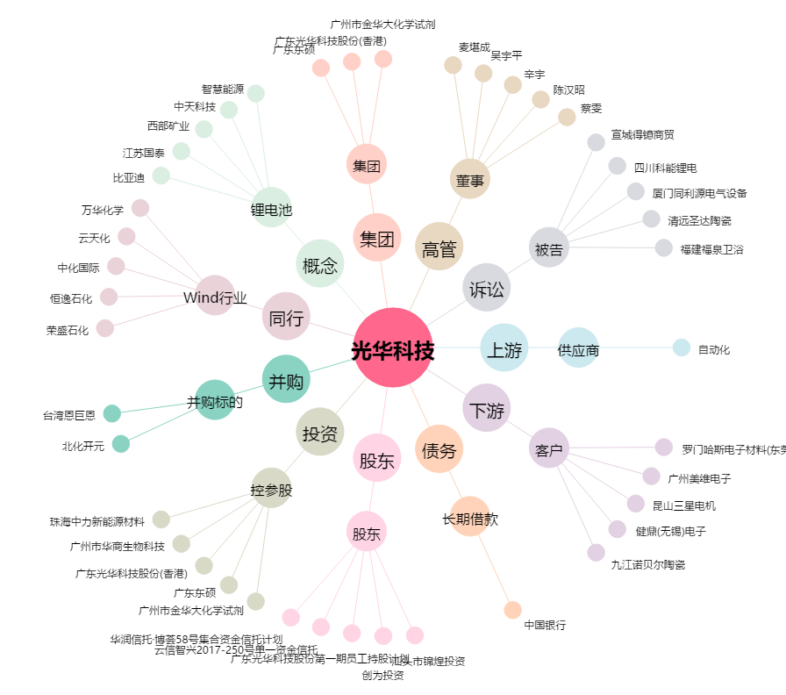
光华科技[002741.SZ] - 关系概览图

